cennik
 |  | Zamówienie powyżej 2000 zł netto -10% Darmowa dostawa już od 590 zł netto (na terenie Polski) |  |  | Tel. kom.: (+48 61) 694 160 741 e-mail: marcin@aluro.pl www.aluro.pl
WYBRANY ASORTYMENT |  | Zamawiający:
ZDJĘCIE | SYMBOL | NAZWA TOWARU | STARA CENA Brutto | NOWA CENA Brutto | PAKOWANIE | ILOŚC ZAMAWIANA [szt] | WARTOŚĆ POZYCJI BRUTTO
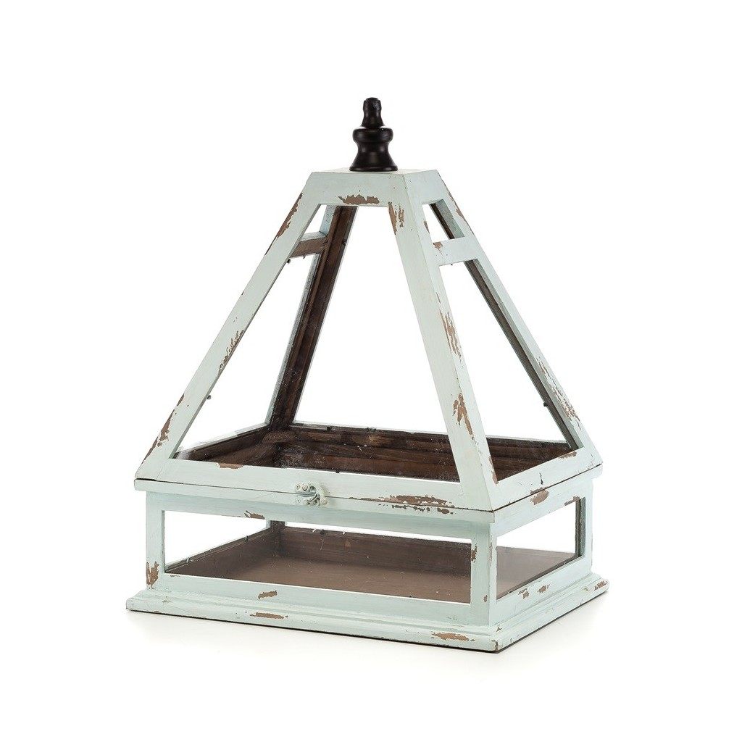 | A00186 | Szklarenka BERTONI Aluro Szerokość: 41,00 cm Głębokość: 33,00 cm Wysokość: 55,00 cm |  | 235,77 zł | 1/1 szt.
 | A01165a | Świecznik wiszący FIELD czarny - L_Aluro Szerokość: 40,00 cm Głębokość: 8,00 cm Wysokość: 40,00 cm |  | 47,97 zł | 1/10 szt.
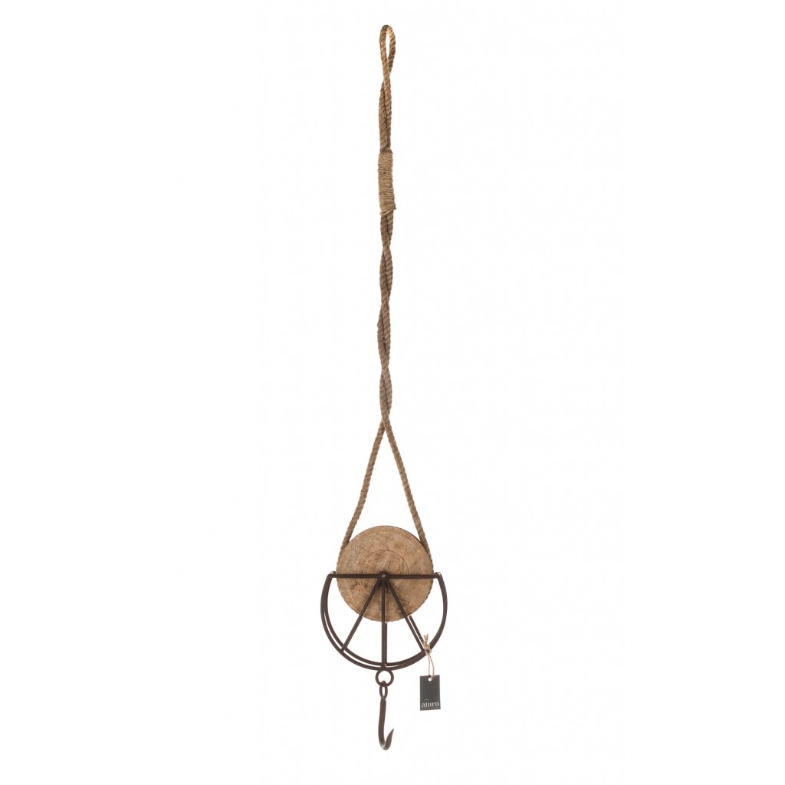 | A01505 | Wieszak loft-vintage FYRKAT_Aluro Szerokość: 20,00 cm Głębokość: 6,00 cm Wysokość: 115,00 cm |  | 47,97 zł | 1/6 szt.
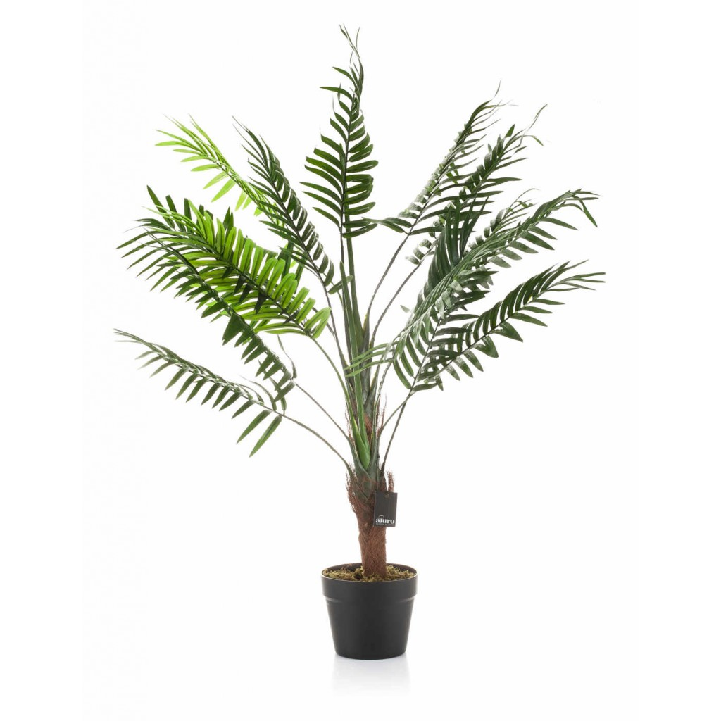 | A01508 | Roślina sztuczna - palma w doniczce_Aluro Szerokość: 60,00 cm Głębokość: 60,00 cm Wysokość: 105,00 cm |  | 137,40 zł | 1/4 szt.
 | A01506 | Roślina sztuczna - liście strelicji_Aluro Szerokość: 60,00 cm Głębokość: 60,00 cm Wysokość: 120,00 cm |  | 137,40 zł | 1/4 szt.
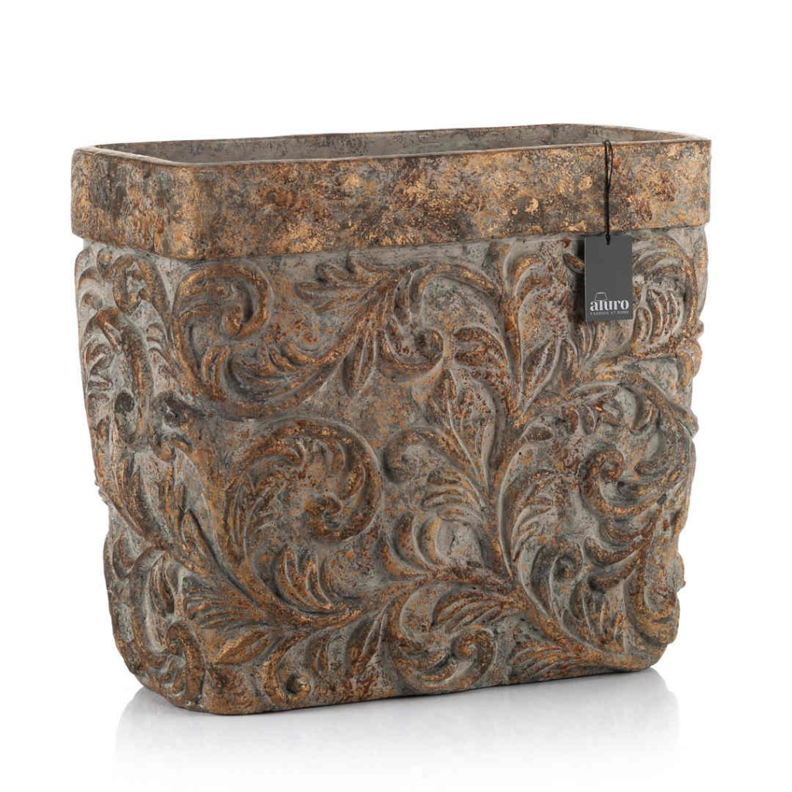 | A01526 | Osłonka, donica-prostokątna DALINDI XL_Aluro Szerokość: 40,00 cm Głębokość: 20,50 cm Wysokość: 35,50 cm |  | 170,73 zł | 1/1 szt.
 |  |  |  |  |  | WARTOŚĆ ZAMÓWIENIA

